상품제안서
30수 면혼방 폴로 카라티셔츠 | 상품코드: S27383

 |  |  |  |  |  |  | 02-713-8555 | www.synergygift.co.kr
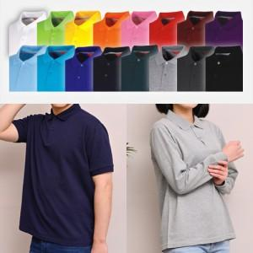

【상세/제작정보】

【인쇄/포장옵션】 | 실크 / OPP(비닐)

【공급단가】 | 수량 | 50~ | 100~ | 500~ | 1,000~ | 2,000~
*VAT별도 | 반팔 | 14,300원 | 13,690원 | 13,370원 | 12,840원 | 12,300원
 | 긴팔 | 15,600원 | 14,970원 | 14,620원 | 14,040원 | 13,450원

【상품 URL】 | https://www.synergygift.co.kr:443/src/goods_detail.php?gdno=27383

